المؤشرات الكلية

سوق العراق للاوراق المالية
جلسة الاحد 2026/1/25 |  |  |  | تقرير أسعار الأسهم المتداولة لسوق العراق للأوراق المالية
الجلسة (14)
الاسهم المتداولة المدرجة و OTC |  |  | 433,596,190 |  |  | قيمة الأسهم المتداولة المدرجة و OTC |  | 889,508,636 |  |  | صفقات الشركات المدرجة وOTC | 680
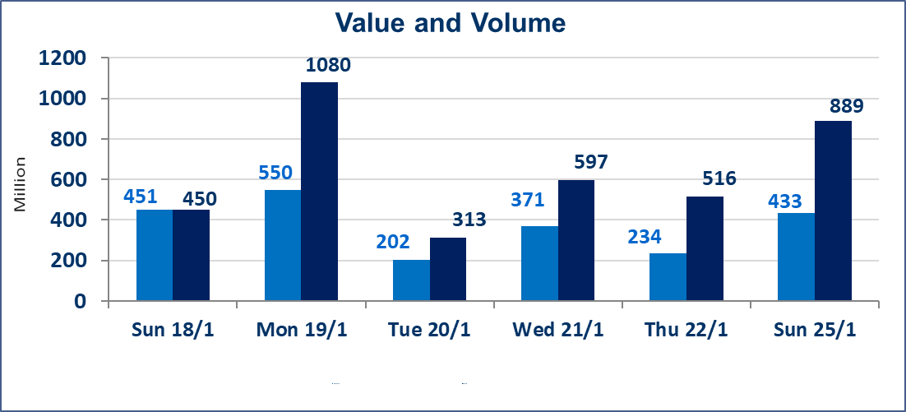
المؤشر60 ISX اليوم | 962.98 |  | نقطة |  |  | المؤشر15 ISX اليوم | 1209.65 | نقطة
المؤشر 60 ISX السابق | 963.01 |  | نقطة |  |  | المؤشر 15 ISX السابق | 1208.07 | نقطة
نسبة التغير | -0.003 |  | % |  |  | نسبة التغير | 0.13 | %
عدد النقاط | -0.03 |  | نقطة |  |  | عدد النقاط | 1.58 | نقطة

الشركات المدرجة | 104 | OTC | 14 | 118 |  | الشركات غير المتداولة المدرجة | 43 | OTC | 13 | 56
الشركات المتداولة | 45 | OTC | 1 | 46 |  | الشركات المرتفعة |  |  | 11
شركات الهيئة العامة |  |  |  | 5 |  | الشركات المنخفضة |  |  | 13
الموقوفة بقرار من هيأة الأوراق المالية |  |  |  | 11
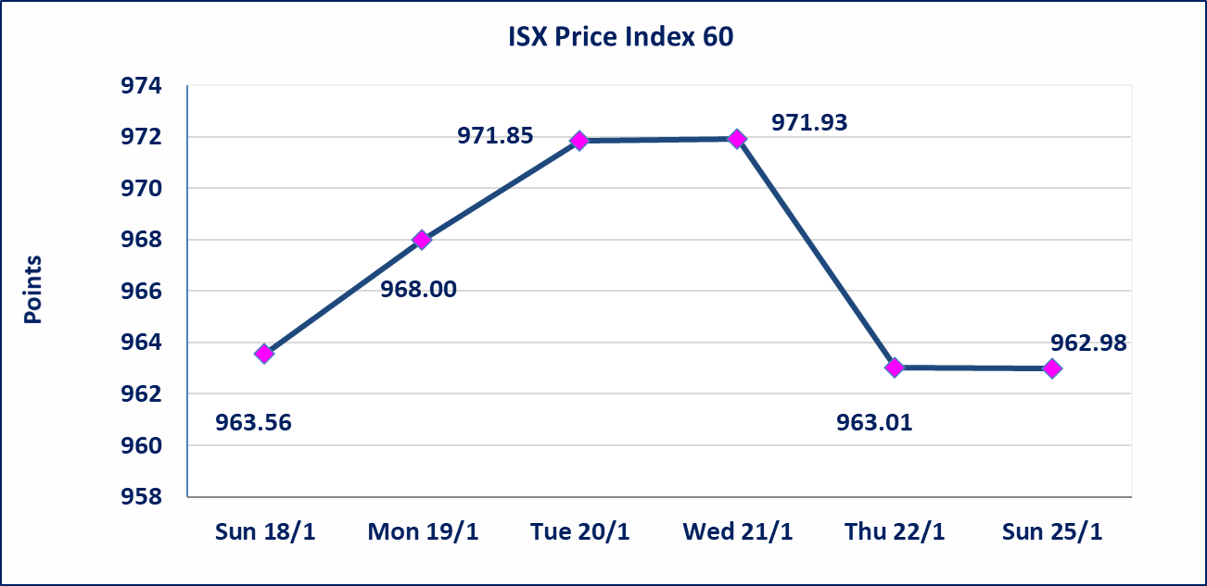
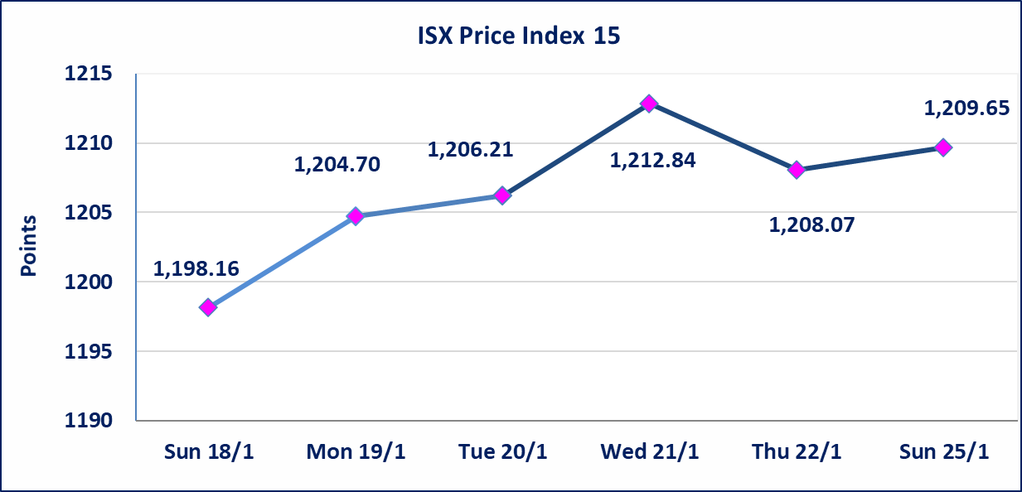

الحمراء للتامين (NHAM) | اجابة الشركة بان ايرادات الشركة قد سجلت ارتفاعا لغاية الربع الثالث لهذه السنة والايرادات مستمرة بالارتفاع لنهاية السنة الحالية عن السنوات السابقة مما ادى الى زيادة السعر لجلستين بكامل حدود نسبة التغير لجسلتي 1/21 و 2026/1/22.
الحد الأعلى والادنى للتغير في السعر | نسبة التغير في المنصة النظامية (15%)، نسبة التغير في المنصة الثانية (20%)، نسبة التغير في المنصة الثالثة (5%) إرتفاعاً وإنخفاضاً من سعر الاغلاق السابق.
Web site : www.isx-iq.net E-mail : info-isx@isx-iq.net |  |  |  |  | 07834000034 - 07711211522 : ص . ب :3607 العلوية الهاتف |  |  |  |  |  | بغداد /الكرادة/ قرب المسرح الوطني /مجاور مصرف الخليج التجاري

نسبة التغير
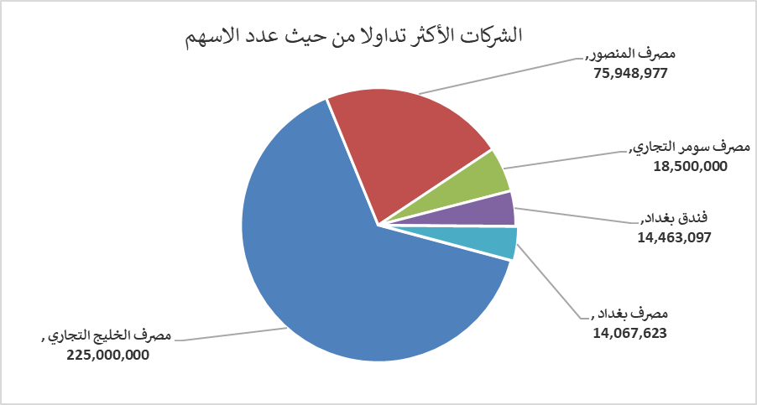
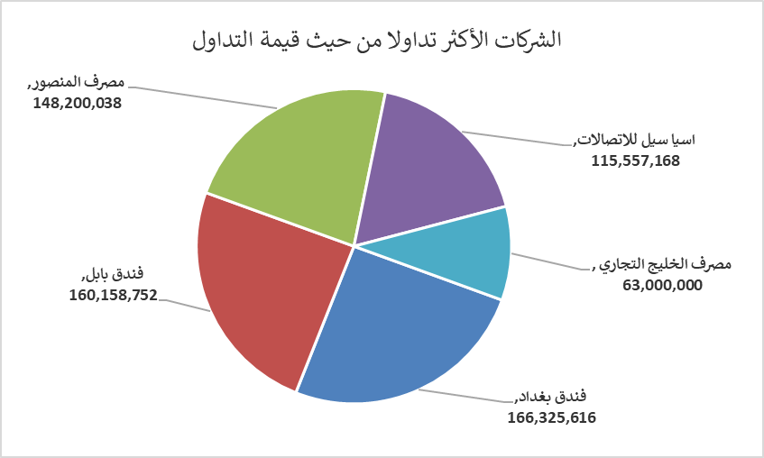
الشركات الأكثر ارتفاعاً وانخفاضاً

نسبة التغير لاسعار الاغلاق الاكثر ارتفاعاً |  |  |  | نسبة التغير لاسعار الاغلاق الاكثر انخفاضاً
اسم الشركة | اغلاق | التغير(%) | الاسهم المتداولة | اسم الشركة | اغلاق | التغير (%) | الاسهم المتداولة
الحمراء للتامين | 2.230 | 19.25 | 874,350 | تسويق المنتجات الزراعية | 10.000 | -11.89 | 432
الامين العقارية | 2.300 | 11.65 | 15,000 | بابل للانتاج الحيواني والنباتي | 7.000 | -8.97 | 362,207
مصرف كوردستان الدولي الاسلامي | 1.300 | 8.33 | 1,000,000 | بغداد العراق للنقل العام | 22.450 | -4.47 | 1,921,865
فنددق فلسطين | 22.050 | 5.00 | 1,760,000 | مصرف الاستثمار | 0.230 | -4.17 | 7,986,264
المواد الانشائية الحديثة | 1.380 | 4.55 | 2,246,574 | مدينة العاب الكرخ السياحية | 4.150 | -3.49 | 250,000

الشركات الاكثر نشاطا حسب الاسهم المتداولة (حجم التداول) |  |  |  | الشركات الاكثر نشاطا حسب القيمة المتداولة
اسم الشركة | اغلاق | التغير(%) | الاسهم المتداولة | اسم الشركة | اغلاق | التغير (%) | القيمة المتداولة
مصرف الخليج التجاري | 0.280 | 0.00 | 225,000,000 | فندق بغداد | 11.500 | -0.43 | 166,325,616
مصرف المنصور | 1.950 | 0.00 | 75,948,977 | فندق بابل | 104.000 | 0.00 | 160,158,752
مصرف سومر التجاري | 0.130 | 0.00 | 18,500,000 | مصرف المنصور | 1.950 | 0.00 | 148,200,038
فندق بغداد | 11.500 | -0.43 | 14,463,097 | اسيا سيل للاتصالات | 14.070 | 0.57 | 115,557,168
مصرف بغداد | 3.270 | 0.00 | 14,067,623 | مصرف الخليج التجاري | 0.280 | 0.00 | 63,000,000

